Hoja1
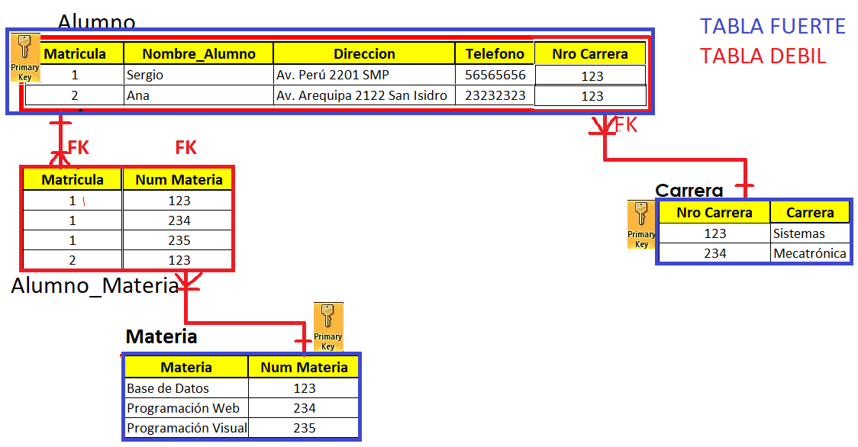
EJERCICIO 1: UTILIZACION DE RECURSOS DE UN INSTITUTO PARTICULAR.
Dada la siguiente relación UTILIZACION (Matricula, Nombre_Alumno, Direccion, Teléfono, Materia, Num_Materia, Carrera) que contiene información relativa a las Matriculas de ciertos estudiantes y que materias decidieron estudiar, de las diferentes carreras disponibles.

Matricula | Nombre_Alumno | Direccion | Telefono | Materia | Num Materia | Carrera
1 | Sergio | Av. Perú 2201 SMP | 56565656 | Base de Datos | 123 | Sistemas
1 | Sergio | Av. Perú 2201 SMP | 56565656 | Programación Web | 234 | Sistemas
1 | Sergio | Av. Perú 2201 SMP | 56565656 | Programación Visual | 235 | Sistemas
2 | Ana | Av. Arequipa 2122 San Isidro | 23232323 | Base de Datos | 123 | Sistemas

Hoja2
EJERCICIO 2: UTILIZACION DE RECURSOS DE LA UNIVERSIDAD
Dada la siguiente relación UTILIZACION (DNI_Prof, Nombre_Prof, Despacho_Prof, Recurso, Descripcion, Fecha_Inicio, Fecha_Fin) que contiene información relativa a la Utilización de Recursos de la Universidad por parte de los profesores en periodos de tiempo:

DNI_Prof | Nombre_Prof | Desp_Prof | Recurso | Descripcion | Fecha_Inicio | Fecha_Final
33456456 | P. Martinez | 2.2.B05 | R122 | TABLET PC | 2020-01-01 | 2020-01-15
44556689 | L. Moreno | 2.2.A10 | R100 | IMPRESORA | 2020-01-01 | 2020-01-15
33456456 | P. Martinez | 2.2.B05 | R200 | PORTATIL | 2020-01-12 | 2020-01-22
11223344 | E. Castro | 2.2.B23 | R122 | TABLET PC | 2020-01-16 | 2020-01-31
99771122 | D. Cuadra | 2.1.B23 | R200 | PORTATIL | 2020-01-23 | 2020-01-26
33456456 | P. Martinez | 2.2.B05 | R300 | SCANER | 2020-01-01 | 2020-01-15
99887766 | F. Calle | 2.1.C11 | R300 | SCANER | 2020-02-01 | 2020-02-06
33456456 | P. Martinez | 2.2.B05 | R122 | TABLET PC | 2020-02-01 | 2020-02-06

Hoja3
EJERCICIO 3: TURNOS DE TRABAJO
Dada la siguiente relación ASIGNACION (DNI, Nombre, Código_Tienda, Fecha, Turno) que contiene información relativa a la asignación de los turnos de trabajo de los empleados de los distintos centros de una cadena de tiendas de moda.

DNI | Nombre | Código_Tienda | Dirección_Tienda | Turno | Fecha
33456456 | P. Martin | 100A | Av. Perú 2210 SMP | M | 2006-09-02
44556689 | L. Sanz | 100A | Av. Perú 2210 SMP | M | 2005-09-02
99771122 | D. Díaz | 100A | Av. Perú 2210 SMP | T | 2005-09-02
33456456 | P. Martin | 200B | Av. Central 222 VES | T | 2005-09-03
11223344 | L. López | 300C | Av. Central 222 VES | M | 2005-09-03
99887765 | F. Monte | 200B | Av. Central 222 VES | M | 2006-09-03
11223344 | L. López | 300C | Av. Central 222 VES | M | 2005-09-04
99887765 | F. Monte | 100A | Av. Perú 2210 SMP | M | 2006-09-04
44556689 | L. Sanz | 100A | Av. Perú 2210 SMP | T | 2006-09-04
33456456 | P. Martin | 200B | Av. Central 222 VES | M | 2006-09-05

Hoja4
EJERCICIO 4: ACTIVIDADES DEPORTIVAS
Dada la siguiente relación SE REALIZA (Cod_ Actividad, Nombre_Actividad, DNI_Monitor, Nombre_Monitor, Sala, Fecha, Duración) Utilizada para almacenar información sobre la fecha y duración de las actividades deportivas que se organizan en un colegio se pide:

Cod_Actividad | Nom_Actividad | DNI_Monitor | Nom_Monitor | Sala | Fecha | Duración
01 | Pilates | 54332221 | J. Luis Fernández | Pabellon Polideportivo | 2007-09-09 | 10:00 a 21:00
02 | Fitness | 6543-537 | P. Garcia | Pabellon polideportivo | 2007-09-09 | 10:00 a 21:00
01 | Pilates | 54332221 | J. Luis Fernández | Pabellon Polideportivo | 2007-09-11 | 09:30 a 21:00
01 | Pilates | 54332221 | J. Luis Fernández | Pabellon Polideportivo | 2007-09-15 | 12:00 a 23:00
03 | Yoga | 6543-537 | P. Garcia | Sala Multiusos | 2007-09-15 | 9:00 a 20:00
04 | Gimnasia | 54332221 | J. Luis Fernández | Sala Musculacion | 2007-10-01 | 12:00 a 23:00
03 | Yoga | 6543-537 | P. Garcia | Sala Multiusos | 2007-09-18 | 11:00 a 22:00
04 | Gimnasia | 45672314 | Ana Sanz | Pabellon Polideportivo | 2007-10-01 | 12:00 a 24:00
02 | Fitness | 45672314 | Ana Sanz | Pabellon Polideportivo | 2007-09-09 | 10:00 a 21:00
01 | Pilates | 6543-537 | P. Garcia | Sala Multiusos | 2007-09-09 | 10:00a 22:00

Hoja5
EJERCICIO 5: REGISTRO DE LIBROS

Cód_Autor | Nacionalidad | Cód_Libro | Titulo | Editorial | Año
Data,c. | Norteamericano | 98987 | Database | Adcison | 1990
Data,c. | Norteamericano | 97777 | SQL Star | Adcison,W. | 1986
Data,c. | Norteamericano | 98987 | Guide For | Adcison,W. | 1988
Codd. E. | Norteamericano | 7890 | Relational | Adcison,W. | 1990
Garcarin | Francesa | 12345 | Basi Dati | Paraninfo | 1986
Garcarin | Francesa | 67890 | Comp 6D | Eyrolles | 1984
Valduriez | Francesa | 67890 | Comp 6D | Eyrolles | 1984
Kim,W. | Norteamericano | 11223 | BD OO | ACM | 1989
Lochovsky | Canadiense | 11223 | BD OO | ACM | 1989

Hoja6
EJERCICIO 6: REGISTRO DE USUARIOS
Dada la siguiente relación SE REALIZA, Digamos que tenemos una tabla con la información de usuarios, y los datos a guardar son el Código de usuario, Nombre, la Empresa, la dirección de la empresa y algun e-mail, o bien URL si las tienen. En principio comenzarias definiendo la estructura de una tabla como esta:

UserId | Nombre | Empresa | Direccion_Empresa | Url
1 | Joe | ABC | Av. Perú 2222 SMP | abc.com
1 | Joe | ABC | Av. Perú 2222 SMP | xyz.com
2 | Jill | XYZ | Jr. De la union 123 Lima Cerdado | abc.com
2 | Jill | XYZ | Jr. De la union 123 Lima Cerdado | xyz.com

Hoja9
